添削するにあたって
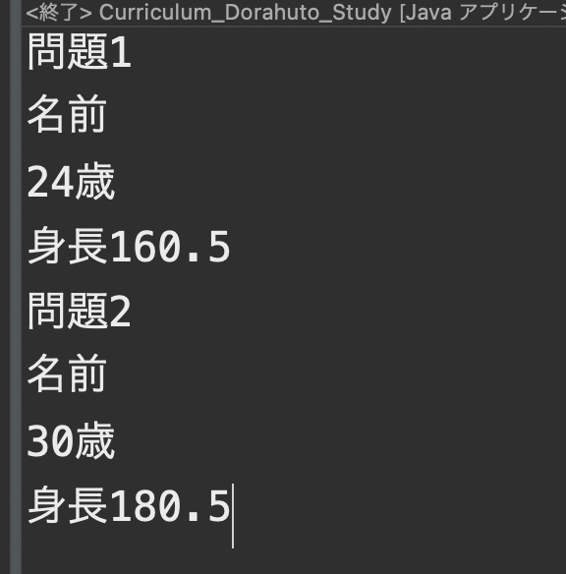
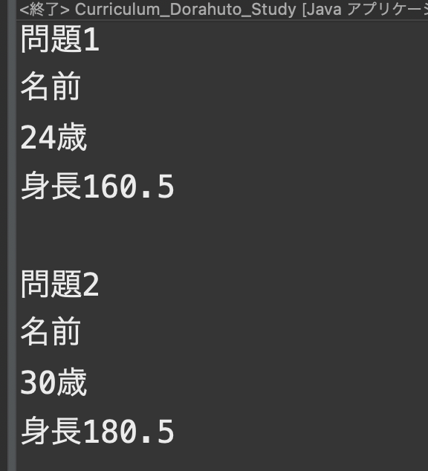
返却の前提
インデントが汚い
コメントの記載がない＆コメントが読めない
指定外の変数使用の場合
コンソールに出力されたものが見づらく、改行されていない場合
不要なコードが書いてある場合
出力結果が違う場合

コンソールに出力されたものが見づらく、改行されていない場合の例

ダメな例⇩⇩ | いい例⇩⇩

問題1_9~1_16
 | 重要
 | フォルダ構成の指定
 | パッケージ「curriculum_B」の作成後、直下に下記のクラスファイルを作成
 | クラス「Qes1_3」
 | クラス「Qes4」
 | クラス「Qes5」
 | クラス「Qes6」
 | クラス「Qes7」

1
 | ログイン時の入力チェックシステムを下記条件で作成してください
 | コンソールにユーザー名を入力できるようにしてください
 | ユーザー名の文字数が10文字より大きい場合「名前を10文字以内にしてください」と出力してください
 | ユーザー名の文字数が0文字以下もしくはnullの場合「名前を入力してください」と出力してください
 | ユーザー名が正常な値だった場合「ユーザー名「 入力したユーザー名 」を登録しました」と出力してください

 | 下記見本（青字が入力した値）

2
 | ユーザー名が半角英数字以外の場合「半角英数字のみで名前を入力してください」と出力してください

 | 下記見本（青字が入力した値）

3
 | じゃんけんのシステムを下記の条件で作成してください
 | 「0はグー、1：チョキ、2：パー」とすること
 | じゃんけんに勝つまでループすること
 | 一回ごとに自分の手と相手の手を表示すること
 | 条件分岐の設定
 | ・自分がじゃんけんに勝った場合、下記が出力されるようにしてください
 |  | やるやん。
 |  | 次は俺にリベンジさせて

 | ・自分がじゃんけんでグーに負けた場合、下記が出力されるようにしてください
 |  | 俺の勝ち！
 |  | 負けは次につながるチャンスです！
 |  | ネバーギブアップ！

 | ・自分がじゃんけんでチョキに負けた場合、下記が出力されるようにしてください
 |  | 俺の勝ち！
 |  | たかがじゃんけん、そう思ってないですか？
 |  | それやったら次も、俺が勝ちますよ

 | ・自分がじゃんけんでパーに負けた場合、下記が出力されるようにしてください
 |  | 俺の勝ち！
 |  | なんで負けたか、明日まで考えといてください。
 |  | そしたら何かが見えてくるはずです

 | ・あいこの場合、下記が出力されるようにしてください
 |  | DRAW あいこ もう一回しましょう！

 | じゃんけんを行った回数を表示してください
 | ユーザー名が正常の場合じゃんけんのシステムが起動するようにしてください

 | 下記見本（青字が入力した値）

4
 | for文を使用して下記の通りに出力してください

 | ※この行は改行しているとする
 | -------------------課題4-------------------
 | 01 * 01 = 01 || 01 * 02 = 02 || 01 * 03 = 03 || 01 * 04 = 04 || 01 * 05 = 05 || 01 * 06 = 06 || 01 * 07 = 07 || 01 * 08 = 08 || 01 * 09 = 09
 | 02 * 01 = 02 || 02 * 02 = 04 || 02 * 03 = 06 || 02 * 04 = 08 || 02 * 05 = 10 || 02 * 06 = 12 || 02 * 07 = 14 || 02 * 08 = 16 || 02 * 09 = 18
 | 03 * 01 = 03 || 03 * 02 = 06 || 03 * 03 = 09 || 03 * 04 = 12 || 03 * 05 = 15 || 03 * 06 = 18 || 03 * 07 = 21 || 03 * 08 = 24 || 03 * 09 = 27
 | 04 * 01 = 04 || 04 * 02 = 08 || 04 * 03 = 12 || 04 * 04 = 16 || 04 * 05 = 20 || 04 * 06 = 24 || 04 * 07 = 28 || 04 * 08 = 32 || 04 * 09 = 36
 | 05 * 01 = 05 || 05 * 02 = 10 || 05 * 03 = 15 || 05 * 04 = 20 || 05 * 05 = 25 || 05 * 06 = 30 || 05 * 07 = 35 || 05 * 08 = 40 || 05 * 09 = 45
 | 06 * 01 = 06 || 06 * 02 = 12 || 06 * 03 = 18 || 06 * 04 = 24 || 06 * 05 = 30 || 06 * 06 = 36 || 06 * 07 = 42 || 06 * 08 = 48 || 06 * 09 = 54
 | 07 * 01 = 07 || 07 * 02 = 14 || 07 * 03 = 21 || 07 * 04 = 28 || 07 * 05 = 35 || 07 * 06 = 42 || 07 * 07 = 49 || 07 * 08 = 56 || 07 * 09 = 63
 | 08 * 01 = 08 || 08 * 02 = 16 || 08 * 03 = 24 || 08 * 04 = 32 || 08 * 05 = 40 || 08 * 06 = 48 || 08 * 07 = 56 || 08 * 08 = 64 || 08 * 09 = 72
 | 09 * 01 = 09 || 09 * 02 = 18 || 09 * 03 = 27 || 09 * 04 = 36 || 09 * 05 = 45 || 09 * 06 = 54 || 09 * 07 = 63 || 09 * 08 = 72 || 09 * 09 = 81

 | 下記が見本

5
 | for文を使用して下記の通りに出力してください

 | ※この行は改行しているとする
 | -------------------課題5-------------------
 | 01 * 01 = 001 || 02 * 01 = 002 || 03 * 01 = 003 || 04 * 01 = 004 || 05 * 01 = 005 || 06 * 01 = 006 || 07 * 01 = 007 || 08 * 01 = 008 || 09 * 01 = 009 || 010 * 01 = 010 || 011 * 01 = 011 || 012 * 01 = 012 || 013 * 01 = 013 || 014 * 01 = 014 || 015 * 01 = 015 || 016 * 01 = 016 || 017 * 01 = 017 || 018 * 01 = 018 || 019 * 01 = 019 || 020 * 01 = 020
 | 01 * 02 = 002 || 02 * 02 = 004 || 03 * 02 = 006 || 04 * 02 = 008 || 05 * 02 = 010 || 06 * 02 = 012 || 07 * 02 = 014 || 08 * 02 = 016 || 09 * 02 = 018 || 010 * 02 = 020 || 011 * 02 = 022 || 012 * 02 = 024 || 013 * 02 = 026 || 014 * 02 = 028 || 015 * 02 = 030 || 016 * 02 = 032 || 017 * 02 = 034 || 018 * 02 = 036 || 019 * 02 = 038 || 020 * 02 = 040
 | 01 * 03 = 003 || 02 * 03 = 006 || 03 * 03 = 009 || 04 * 03 = 012 || 05 * 03 = 015 || 06 * 03 = 018 || 07 * 03 = 021 || 08 * 03 = 024 || 09 * 03 = 027 || 010 * 03 = 030 || 011 * 03 = 033 || 012 * 03 = 036 || 013 * 03 = 039 || 014 * 03 = 042 || 015 * 03 = 045 || 016 * 03 = 048 || 017 * 03 = 051 || 018 * 03 = 054 || 019 * 03 = 057 || 020 * 03 = 060
 | 01 * 04 = 004 || 02 * 04 = 008 || 03 * 04 = 012 || 04 * 04 = 016 || 05 * 04 = 020 || 06 * 04 = 024 || 07 * 04 = 028 || 08 * 04 = 032 || 09 * 04 = 036 || 010 * 04 = 040 || 011 * 04 = 044 || 012 * 04 = 048 || 013 * 04 = 052 || 014 * 04 = 056 || 015 * 04 = 060 || 016 * 04 = 064 || 017 * 04 = 068 || 018 * 04 = 072 || 019 * 04 = 076 || 020 * 04 = 080
 | 01 * 05 = 005 || 02 * 05 = 010 || 03 * 05 = 015 || 04 * 05 = 020 || 05 * 05 = 025 || 06 * 05 = 030 || 07 * 05 = 035 || 08 * 05 = 040 || 09 * 05 = 045 || 010 * 05 = 050 || 011 * 05 = 055 || 012 * 05 = 060 || 013 * 05 = 065 || 014 * 05 = 070 || 015 * 05 = 075 || 016 * 05 = 080 || 017 * 05 = 085 || 018 * 05 = 090 || 019 * 05 = 095 || 020 * 05 = 100
 | 01 * 06 = 006 || 02 * 06 = 012 || 03 * 06 = 018 || 04 * 06 = 024 || 05 * 06 = 030 || 06 * 06 = 036 || 07 * 06 = 042 || 08 * 06 = 048 || 09 * 06 = 054 || 010 * 06 = 060 || 011 * 06 = 066 || 012 * 06 = 072 || 013 * 06 = 078 || 014 * 06 = 084 || 015 * 06 = 090 || 016 * 06 = 096 || 017 * 06 = 102 || 018 * 06 = 108 || 019 * 06 = 114 || 020 * 06 = 120
 | 01 * 07 = 007 || 02 * 07 = 014 || 03 * 07 = 021 || 04 * 07 = 028 || 05 * 07 = 035 || 06 * 07 = 042 || 07 * 07 = 049 || 08 * 07 = 056 || 09 * 07 = 063 || 010 * 07 = 070 || 011 * 07 = 077 || 012 * 07 = 084 || 013 * 07 = 091 || 014 * 07 = 098 || 015 * 07 = 105 || 016 * 07 = 112 || 017 * 07 = 119 || 018 * 07 = 126 || 019 * 07 = 133 || 020 * 07 = 140
 | 01 * 08 = 008 || 02 * 08 = 016 || 03 * 08 = 024 || 04 * 08 = 032 || 05 * 08 = 040 || 06 * 08 = 048 || 07 * 08 = 056 || 08 * 08 = 064 || 09 * 08 = 072 || 010 * 08 = 080 || 011 * 08 = 088 || 012 * 08 = 096 || 013 * 08 = 104 || 014 * 08 = 112 || 015 * 08 = 120 || 016 * 08 = 128 || 017 * 08 = 136 || 018 * 08 = 144 || 019 * 08 = 152 || 020 * 08 = 160
 | 01 * 09 = 009 || 02 * 09 = 018 || 03 * 09 = 027 || 04 * 09 = 036 || 05 * 09 = 045 || 06 * 09 = 054 || 07 * 09 = 063 || 08 * 09 = 072 || 09 * 09 = 081 || 010 * 09 = 090 || 011 * 09 = 099 || 012 * 09 = 108 || 013 * 09 = 117 || 014 * 09 = 126 || 015 * 09 = 135 || 016 * 09 = 144 || 017 * 09 = 153 || 018 * 09 = 162 || 019 * 09 = 171 || 020 * 09 = 180

 | 下記が見本

6
 | 入力した商品の残り台数が出力されるシステムを下記の条件で作成してください
 | ・拡張for文・Switch文を使用すること
 | ・Switch文内でテレビとディスプレイは続けて書くようにしてください、条件演算子で出力される値を変更してください
 |  | ※テレビが入力された場合フラグが立つようにしてください
 | ・例：テレビorディスプレイと受け取った場合〇〇に受け取った値が入る→「〇〇の残り台数は9台です」
 | ・入力される値は右記の表のどれかが入力され、入力回数の縛りはありません |  | 商品一覧
 | ・入力された値は「、」区切りで指定してください |  | パソコン
 | ・そのほかの値が入力された場合下記を出力されるようにしてください |  | 冷蔵庫
 |  | 『受け取った値』は指定の商品ではありません | 扇風機
 | ・残り台数は0〜11までのランダムな値が出力されるようにしてください |  | 洗濯機
 |  |  | 加湿器
 | 入力例↓↓だった場合 |  | テレビ
 | パソコン、冷蔵庫、扇風機、洗濯機、加湿器、テレビ、ディスプレイ、その他商品 |  | ディスプレイ
 | 出力値例↓↓
 | パソコンの残り台数は8台です
 | 冷蔵庫の残り台数は7台です
 | 扇風機の残り台数は7台です
 | 洗濯機の残り台数は10台です
 | 加湿器の残り台数は3台です
 | テレビの残り台数は9台です
 | ディスプレイの残り台数は2台です
 | 『 その他商品 』は指定の商品ではありません

 | 下記が見本（青字が入力した値）
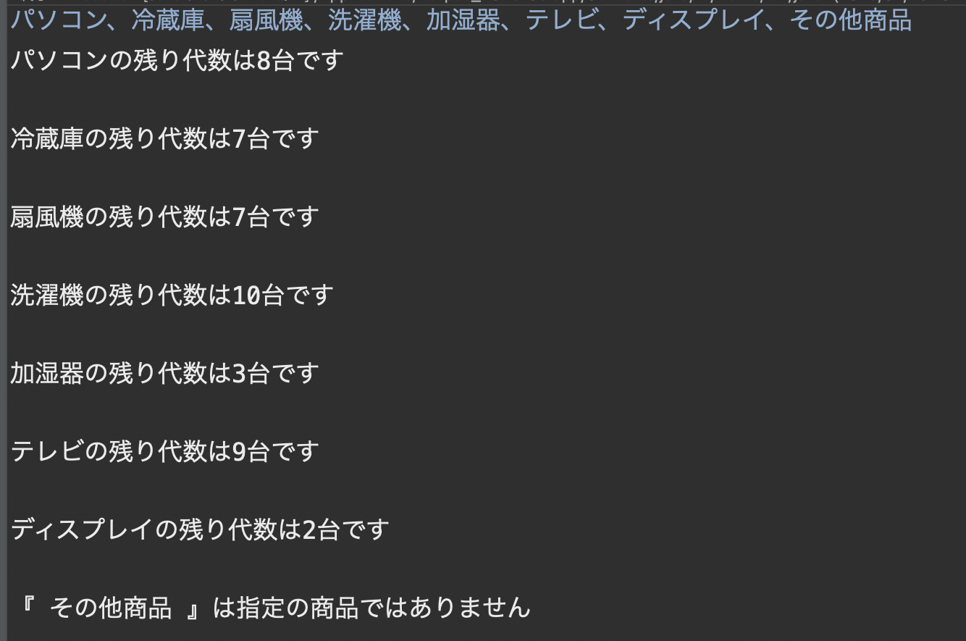

7
 | N人の生徒の成績を管理するプログラムを下記条件で作成してください
 | ・N人の生徒の成績を入力できるようにしてください 入力値は上から英語・数学・理科・社会の点数としてください
 | ・各生徒の科目平均点、全体の科目平均点、そして各教科の平均点を出力してください
 | ・このプログラムの実行は必ず1回以上行われるようにしてください
 | ・出力例を参考にプログラミングを作成してください

 | 入力・出力例
 | 生徒の人数を入力してください（2以上）: 2
 | 1人目の『英語』の点数を入力してください :10
 | 1人目の『数学』の点数を入力してください :10
 | 1人目の『理科』の点数を入力してください :10
 | 1人目の『社会』の点数を入力してください :10

 | 2人目の『英語』の点数を入力してください :10
 | 2人目の『数学』の点数を入力してください :10
 | 2人目の『理科』の点数を入力してください :10
 | 2人目の『社会』の点数を入力してください :10

 | 1人目の平均点は10.00点です。
 | 2人目の平均点は10.00点です。

 | 英語の平均点は10.00点です。
 | 数学の平均点は10.00点です。
 | 理科の平均点は10.00点です。
 | 社会の平均点は10.00点です。
 | 全体の平均点は10.00点です。

 | 下記見本（青字が入力した値）

